シラバスの作成・提出と公表
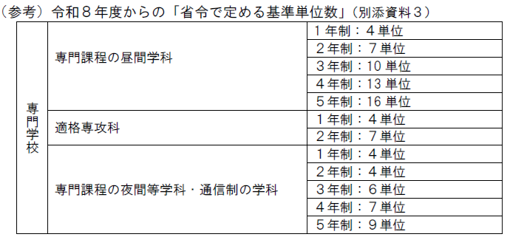
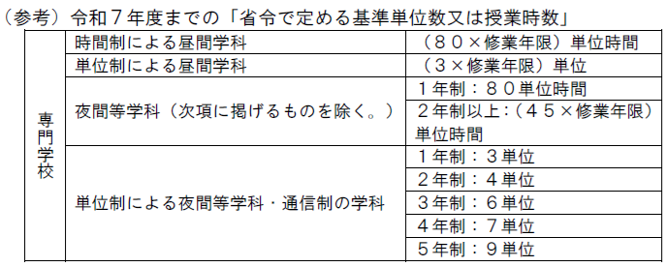
都作成参考例【国及び都が定める添付資料②】
実務経験のある教員等による授業科目の授業計画（シラバス） シラバスの作成、提出及び公表について

1 シラバスの作成【これまでどおり全校必要】
シラバスの形式は任意であるが、学校単位でシラバスの形式が統一されている場合、あるいは、学科や授業に
 | よってシラバスの様式が異なる場合も、下記項目は必須記載事項である。
 | ①．授業の方法（講義、演習、実験・実習実技等の別）
 | ②．授業の内容（授業科目の概要）
 | ③．年間授業の計画（授業の回数やスケジュール）
 | ④．到達目標
 | ⑤．成績評価の方法・基準
 | ※ 評価基準を、客観的指標（ＧＰＡ等）で定めていること。基準は各授業科目で同一でも差支えない。 （成績順位の下位4分の1が判別できること。）
 | ⑥. 「実務経験のある教員による授業科目」については、その旨の具体的記述
 |  | 【例】：講師○○は、△△に5年間携わった実績を踏まえ、◆◆の実務者の観点から講義を行う。
 |  | ※ここでいう「実務経験」は、他校等における教育研究活動ではない“実務”の経験を指すものであり、
 |  | 他校等における教員としての勤務経験は、「実務経験」には該当しない。

2 シラバスの提出【令和８年度変更点：新規校提出、更新校は求められた場合のみ提出】
 | １ 提出が必要なシラバスは、【国及び都が定める添付資料①】(※)において実務経験のある教員等による授業として
 |  | シラバスを添付する旨、符号を付した授業科目のみ提出する。
 |  | (※)実務教員による全ての授業科目ではなく、省令で定める基準単位数又は授業時数以上の授業科目で足りる。
 | ２ シラバスを提出する際には、任意の１授業科目について、各記入事項を色分けした『例示』を添付して提出すること。
 |  | 色分けは、以下のとおり６項目の必須事項ついてマーカーを使って行うこと。

 |  | 黄色 | ①．授業の方法（講義、演習、実験・実習実技等の別）
 |  | 橙色 | ②．授業の内容（授業科目の概要）
 |  | 桃色 | ③．年間授業の計画（授業の回数やスケジュール）を示す記載内容の書類の提出
 |  | 緑色 | ④．到達目標
 |  | 青色 | ⑤．成績評価の方法・基準（基準は授業科目で同一でも差支えない。）
 |  | 赤色 | ⑥. 実務経験のある教員による授業であることを具体的に示す記述には、赤ペンなどで下線すること。

3 シラバスの公表【これまでどおり全校必要】
 | １ 対象者を特定せず広く一般に示すこと。
 | ２ 公表対象は、「実務経験のある教員による授業科目」のみではない。申請校としての「厳格かつ適正な
 |  | 成績評価の実施及び公表」の具体的措置として、全ての授業科目のシラバスの公表が必要である。

シラバスイメージ（色付）その１
シラバス例示
都作成参考例【国及び都が定める添付資料②】 |  |  |  |  |  | 【参考１】
東京ジャーナリズム専門学校

開講課程 |  |  | 開講学科 | 開講年度 | 履修対象
ジャーナリスト養成専門課程 |  |  | 記者学科 昼間部（２年制） | 2026年度 | １年・前期
講義区分 |  |  | 授業科目名 | 担当教員 | 単位数
専門基礎 |  |  | 報道と社会Ⅰ | 東京 一郎 | ４単位
【授業の到達目標及びテーマ】
報道記者（新聞・テレビ）の業務、社会的責任について学び、世論や報道、ニュースにおける記者の役割につい
て理解を深めることを通して、記者や報道、メディアリテラシーについて各生徒自身の意見を持つことができるこ
とを目標とする。
【講義概要】
私たちが普段接するニュースや記事は、どのような過程を経て作成し、世の中に発表されるのか。報道を担う
記者の業務と報道を取り巻く業界、社会構造について概論を学びます。前半では、記者の具体的な業務につい
て、後半ではメディアと社会について社会学的な観点から研鑽し、世論形成について議論を深めます。
回 | 授業計画及び学習の内容
1 |  | 記者の仕事は「文章を書くこと」ではない
2 |  | 【事件記者】 警察・司法担当記者の意義と責任
3 |  | 【政治記者】 政治・行政担当記者の意義と責任
4 |  | 海外特派員になるには
5 |  | 取材源の秘匿と署名記事の責任
6 |  | 取材を体験しよう（１） 基本的なニュース記事の書き方
7 |  | 取材を体験しよう（２） 記事に書くべきこと、書いてはいけないこと
8 |  | ～中間テストと実技試験～ （第７回までの授業に関する小テスト及び、記事作成の実技試験）
9 |  | 新聞、テレビ、雑誌、インターネット それぞれの業界特性について
10 |  | 記者クラブの必要性とフリージャーナリストの存在意義
11 |  | 報道の大義と個人情報保護
12 |  | 新聞社と通信社、テレビ局とネットニュース
13 |  | メディアリテラシー
14 |  | 『第四の権力』は果たして必要なのか
15 |  | 定期試験（全授業に関する試験）
【成績評価方法】
講義全体を１００点満点として採点する。中間テスト・実技試験４０点、定期試験４０点、授業への参加・意欲
２０点から成績評価を行う。なお出席が全体の２／３以下の場合は、成績評価の対象外となるので注意すること。
【授業の特徴・形式と教員紹介】
講義形式を基本とするが、記事作成の実技や取材に効果的な質問方法に関するグループディスカッションなど
実用的な学習・演習の時間も適宜取り入れる。担当教員は元毎朝新聞記者（新潟支局、東京本社社会部）とし
て勤務した経験があり、報道にする実務経験に基づいて記者養成に向けた授業を展開する。

シラバスイメージ（色付）その2
シラバス例示
都作成参考例【国及び都が定める添付資料②】 |  |  |  |  |  | 【参考２】
東京ジャーナリズム専門学校

開講課程 |  |  | 開講学科 | 開講年度 | 履修対象
ジャーナリスト養成専門課程 |  |  | 記者学科 昼間部（２年制） | 2026年度 | １年・前期
講義区分 |  |  | 授業科目名 | 担当教員 | 単位数
専門基礎 |  |  | 報道と社会Ⅰ | 東京 花子 | ４単位
【授業の到達目標及びテーマ】
報道記者（新聞・テレビ）の業務、社会的責任について学び、世論や報道、ニュースにおける記者の役割につい
て理解を深めることを通して、記者や報道、メディアリテラシーについて各生徒自身の意見を持つことができるこ
とを目標とする。
【講義概要】
私たちが普段接するニュースや記事は、どのような過程を経て作成し、世の中に発表されるのか。報道を担う
記者の業務と報道を取り巻く業界、社会構造について概論を学びます。前半では、記者の具体的な業務につい
て、後半ではメディアと社会について社会学的な観点から研鑽し、世論形成について議論を深めます。
【授業の特徴・形式と教員紹介】
講義形式を基本とするが、記事作成の実技や取材に効果的な質問方法に関するグループディスカッションなど
実用的な学習・演習の時間も適宜取り入れる。担当教員は元毎朝新聞記者（新潟支局、東京本社社会部）とし
て勤務した経験があり、報道にする実務経験に基づいて記者養成に向けた授業を展開する。
【成績評価方法】
講義全体を１００点満点として採点する。中間テスト・実技試験４０点、定期試験４０点、授業への参加・意欲
２０点から成績評価を行う。なお出席が全体の２／３以下の場合は、成績評価の対象外となるので注意すること。
回 | 授業計画及び学習の内容
1 |  | 記者の仕事は「文章を書くこと」ではない
2 |  | 【事件記者】 警察・司法担当記者の意義と責任
3 |  | 【政治記者】 政治・行政担当記者の意義と責任
4 |  | 海外特派員になるには
5 |  | 取材源の秘匿と署名記事の責任
6 |  | 取材を体験しよう（１） 基本的なニュース記事の書き方
7 |  | 取材を体験しよう（２） 記事に書くべきこと、書いてはいけないこと
8 |  | ～中間テストと実技試験～ （第７回までの授業に関する小テスト及び、記事作成の実技試験）
9 |  | 新聞、テレビ、雑誌、インターネット それぞれの業界特性について
10 |  | 記者クラブの必要性とフリージャーナリストの存在意義
11 |  | 報道の大義と個人情報保護
12 |  | 新聞社と通信社、テレビ局とネットニュース
13 |  | メディアリテラシー
14 |  | 『第四の権力』は果たして必要なのか
15 |  | 定期試験（全授業に関する試験）

